Démarrage d'une AGIS
 Démarrer une AGIS
Pour démarrer une AGIS, en plus du soutien que vous trouverez auprès d'Interligne (et sur le site agis,interligne.co) vous aurez accès à des personnes ressources et à du matériel de référence : Le Guide de démarrage, le Recueil d'activités et le Catalogue des formations d'Interligne vous aideront grandement à créer ce lieu unique de rassemblement et de liberté pour la diversité sexuelle et la pluralité des genres et ce, à votre image! De plus, du financement est disponible grâce à nos partenaires de Chantiers jeunesse.

OPPORTUNITÉ AUX PLUS RAPIDES!
Un coup de pouce pour AGIR!
Les 5 premières AGIS qui feront une demande de financement avec CHANTIERS JEUNESSE (partenaire du programme AGIS) recevront un financement qui pourra aller jusqu'à 500 $ et qui servira au lancement et à la promotion de votre AGIS.
Pour avoir droit à ce montant, vous devez lire, compléter et adhérer aux 3 onglets bleu pâle du présent document (Budget disponible, Détails de la demande et Conditions). Vous devez également désigner un responsable des finances (de 16 ans ou plus) parmi les membres de l'AGIS. Contactez ensuite Annie Girard, Coordonnatrice des chantiers d'entrepreneuriat chez Chantiers jeunesse: par courriel à agirard@cj.qc.ca ou par téléphone aux 514-252-3015 ou 1 800 361-2055

Éléments à considérer lors de la planification de votre lancement
« Qui fait quoi quand ? » : Lors du lancement, il peut être utile de faire des comités pour les différentes activités à planifier. Enfin, il est indispensable de connaître le nombre de personnes (membres des AGIS, bénévoles ou autres) qui seront présentes ainsi que le matériel et les autres dépenses à prévoir pour s'assurer du succès de l'événement ou de la promotion.
Ressources humaines : Nommer des responsables pour chaque activité ou branche du projet. Prévoir le nombre de personnes pour chaque activité et leur déléguer des tâches. S'il y a des frais pour ces personnes, les prévoir au budget.
Ressources matérielles : Il est plus facile de mesurer les matériaux nécessaires quand on décortique le projet, activité par activité. Chaque élément peut être trouvé, emprunté ou acheté (à prévoir au budget).
Ressources financières : Vous trouverez un exemple de budget d'événement dans l'onglet jaune. LA partie REVENUS permet de voir qu'il y a plusieurs possibilités pour aller chercher du financement.

En plus d'être accompagnés pour les activités, les 5 AGIS les plus rapides…
…recevront l'aide de personnes représentantes du Programme AGIS et du Programme Chantiers d'entrepreneuriat de Chantiers jeunesse pour bien planifier la mise en place de l'AGIS et comprendre les bases de la gestion du budget de 500$.
…recevront une carte prépayée du montant de leur budget (voir onglets bleu pâle).
…recevront un atelier de base sur la gestion d'un budget et le rapport de dépenses.
…recevront le logo de Chantiers jeunesse et devront l'utiliser sur leurs affiches ou leur matériel publicitaire pour leur AGIS.

Pour toutes les autres AGIS en démarrage
La personne en charge du programme AGIS et les responsables des chantiers d'entrepreneuriat de Chantiers jeunesse vous accompagneront (au besoin) dans la mise en œuvre et l'élaboration des activités de votre AGIS.
Il sera possible de faire une demande de financement au démarrage d'une AGIS avec le partenaire "Taking it global".
Voir le lien dans l'encadré suivant.

Le financement des activités de toutes les AGIS
Dès que votre AGIS sera lancée, vous pourrez vous mettre au travail pour créer vos propres activités et initiatives. Si vous avez besoin de financer ces activités, le partenaire de Chantiers jeunesse "Taking it global" vous propose des microbourses de 250$, 750$ ou 1500$. Voyez tous les détails ICI!

https://funding.tigweb.org/index-fr.html

Comptabilité de base
 | Comptabilité de base

 | Les règles de base en comptabilité

1 | TOUJOURS garder les reçus pour chacun des achats et des services payés.
2 | Un reçu doit comporter les numéros de taxes pour le produit ou le service acheté s'il est taxable.
3 | Le nom de l'entreprise, la date et le détail des achats sont également des incontournables.
4 | La comptabilité est une science exacte, tout comme 1+1=2. Lorsque l'on reporte le contenu de nos reçus dans le prochain onglet « Rapport de dépenses », ça doit balancer à la cenne près !
 | Exemple d'un reçu sans taxe :
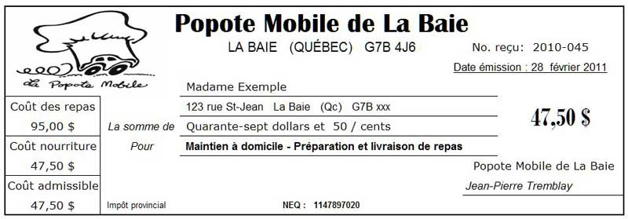


 | Exemple d'un reçu avec taxes :

 | La reddition de compte à Chantiers jeunesse
1 | Lors d'un achat, on écrit les détails du pourquoi de l'achat pour s'en souvenir (ex.: Achat de matériel pour décorer le piano public).
2 | On classe les factures en ordre chronologique.
3 | On les colle deux par deux sur des feuilles (récupérées autant que possible ;) ).
4 | On reporte les informations de chaque reçu dans le RAPPORT DE DÉPENSES (onglet suivant).
5 | On fait un rapport à la fin du chantier ou un rapport par mois, au besoin.
6 | On fait une impression finale du rapport et on y agrafe les feuilles de reçus.
7 | En cas de doute, on fait appel à une personne accompagnatrice de Chantiers jeunesse.

 | Attention: Seuls les reçus officiels sont acceptés par Chantiers jeunesse. Il faut donc être vigilant si vous voulez obtenir un remboursement!

